Sheet1
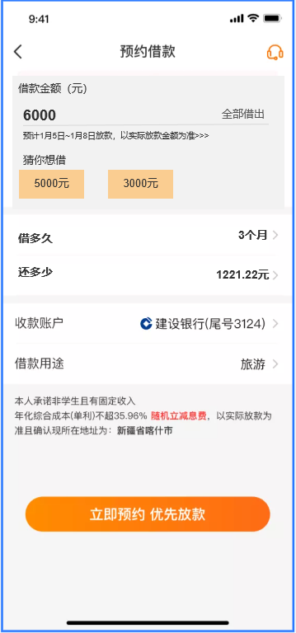
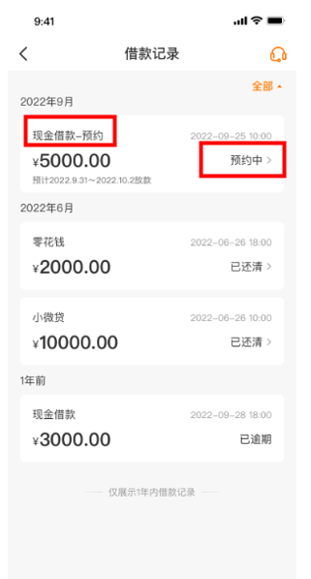
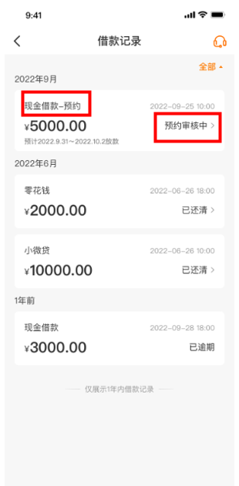
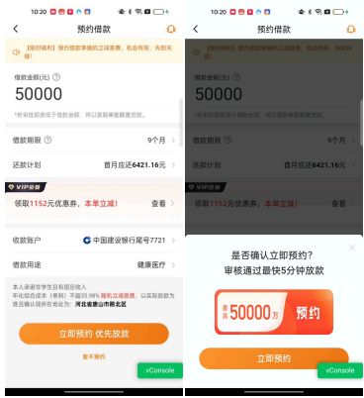
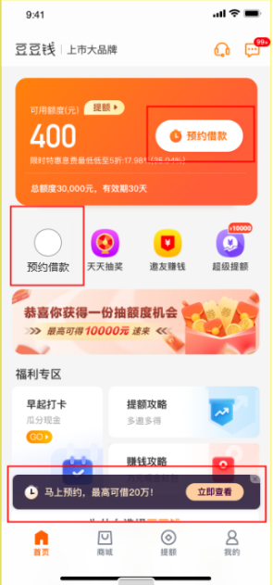
什么是预约借款？针对部分信用良好的用户开放预约借款功能，审核通过后，借款立即到账，到账金额以系统实际审批为准。无需再次申请提款。 |  |  |  |  | 原有额预约借款活动（适用产品：豆豆钱、维信卡卡贷）（已于20230316下线）
类型 | 无额预约借款活动 |  | 新有额预约借款活动（适用产品：豆豆钱）（2023年3月17日上线） |  | 入口 | ① 首页-中间固定栏位； ② 当客户的可用额度<500时，首页—“我要借钱”的按钮变更为“预约借款”； ③、首页—底部悬浮窗“马上预约，最高可借20万！”
产品 | 豆豆钱 | 维信卡卡贷 | 活动入口 | 符合规则的用户会展示入口；以客户App端显示入口为准；客户看到入口后可操作预约； ①豆豆钱APP，首页-最上端； ②、豆豆钱APP，点击我的-我的借款页面； ③、提现完成后，在页面中间位置会展示入口； | 怎么查看自己的预约记录 | 路径：点击首页-中间固定栏-预约借款； 点击“预约记录”的入口，就可以看到自己的预约记录； 注意：列表页有展示“金额0 ”则代表：放款失败
客户如何查看自己预约的进度 | 路径：点击豆豆钱APP-我的-借款记录-“现金借款-预约”；金额展示的是：预约借款的金额，时间展示的是：预约订单生成的时间； 预约的订单成功放款前状态展示：预约审核中。 （目前有额预约审核若处于审核中的阶段，先按话术大全告知，我司后台目前也无法取消，若用户仍不接受，坐席可告知会帮其跟进，期间不用进线，后续可按《前线费免流程处理》。） 预约失败订单状态展示：放款失败 无额预约借款成功放款后，可通过我的-借款记录-查看订单。订单展示：现金借款，时间展示放款成功的时间，金额展示实际放款的金额； | / | 规则 | 1、客户通过入口进入预约页面，系统会自动为客户提示预计可借金额；可预约的金额可能会有多个供客户选择，客户可根据资金需求，自行选择预约借款金额。 2、在预约页面会提示客户预计放款日期；放款金额以实际放款为准； 3、预约成功后，APP会进行消息提醒，提醒内容如下： 您的预约订单已生成，预约金额****元，预计*年*月*日~*年*月*日将为您放款。点击查看详情，跳转借款记录。 4、仅支持一笔在途预约订单，有预约订单时，关闭所有预约入口。 | 什么是有额预约借款 | 自己设定预约借款总额（不受当前可用额度限制），每月指定借款日将按最大可用额度为您放款，直至预约总额放满。（若客户连续2个月均放款失败，系统则自动结束此次预约） 预约总额将每月逐笔发放，每笔均为单独借款。每月指定借款日将会根据您的信用进行评估。若因可用额度不足2000元起借金额或放款审核被拒等原因放款失败，本月将不会进行放款。次月重新再评估，若满足放款条件将自动放款。预约借款笔数限制：最多可同时预约3笔；
入口 | ① 新贷客户授信后； ② 部分复贷客户额度过期（包含加贷、再贷、首贷非首笔），手动申请复贷授信后； | ①新贷用户完成授信最后一步后； ②部分复贷用户（首贷、加贷、再贷、首贷非首笔）在APP内申请复贷授信后； | 放款结果通知 (APP消息提醒） | 标题：放款成功提醒 内容：您的提现申请已于XX月XX日已放款成功，金额为XXX元，点击查看详情。 | 借款金额 | 默认额度200000元，最低借款金额2000元，最高20万；单笔最高5万；如果超5万的，会分为2笔；
借款金额 | 默认额度50000元 |  |  | 标题：放款失败提醒 内容：您的提现申请由于系统异常放款失败，点击重新申请。/您的提现申请由于本次评分不足放款失败，点击申请其他产品。 | 借款页面展示 | 若用户点击输入预约总额时未输入金额，点击其他选项或空白处，金额带入200,000； 若用户输入金额不足2000，金额自动变更为2000，提示：最低预约金额为2000元哦； 若用户输入金额超过200,000，金额自动变更更为200,000，提示：最高预约金额为200,000元哦； 若用户输入金额大于2000、小于200,000且非整百，自动向上取整百，提示：预约金额必须是100的整数倍。
借款页面展示 | 可手动输入预约借款金额，若低于最低提现金额或者高于最高提现金额时，系统会进行提示，以系统提示为准； 若用户点击输入提现金额时未输入金额，点击其他选项或空白处，金额带入默认金额； 用户点击借款金额文案旁问号按钮，展示预约借款规则弹窗； |  | 如何取消预约订单 | 在预约日期开始提交至放款前可以取消订单；（没到预计放款日期时间段之前都可以操作取消） 取消路径：点击APP—我的—借款记录，找到预约借款的那边，点击查看订单详情。在订单详情页最下方可操作“取消订单” 特殊场景： 客户点击“取消预约借款”后，用户APP期间无任何提示，没有返回取消结果，再次点击进入后，没有显示“取消预约”字样，此情况坐席可安抚客户半小时后再试，若客户仍未取消成功可发运维工单； | 选择借款日 | 系统随机展示，客户可自行选择借款日。（注：名下有预约过的不能选择同一天借款日，举例：张三已预约一笔选择了借款日5号，现在想再预约一笔，则不可以再选择5号）
借款期限 | 仅支持选择6期、9期及12期，默认选择9期 |  | 如何查看“预约借款的订单”状态 | APP端，点击我的-借款记录； 1) 预约审核中：在预计放款日期时间段，无取消按钮，不能取消预约订单 分为两种状态： ①预约申请：有取消订单功能，点击取消预约订单结束。取消后借款记录不展示 ②预约订单审核：在预计放款日期时间段，无取消按钮，不能取消预约订单 2) 若放款成功，该笔预约订单结束，展示现金借款、放款金额、放款日期、状态为还款中，点击进入借款详情，如图，显示放款金额和预约金额。 3) 若放款失败，预约订单结束，展示现金借款-预约、预约金额、预约日期、状态为放款失败，不可点击。 4) 预约订单结束且放款失败：借款记录仅展示一条放款失败记录，中间的放款失败记录不展示。 | 优惠券及息费抵扣金 | 暂不支持使用优惠券； 页面不展示息费抵扣金，待放款成功，还款时可正常使用息费抵扣金；
优惠券及息费抵扣金 | 暂不展示优惠券，待出额后进行提现操作才能使用优惠券； 暂不展示息费抵扣金，待放款成功，还款时可正常使用息费抵扣金； |  |  |  | 预约借款期限 | 支持选择3、6、9、12四期，实际可借期数需要以审批期数为准；
还款计划 | 默认按照全部借出的借款金额进行还款试算。若用户手动输入还款金额，则按照用户输入的金额进行试算。 |  |  |  | 放款中卡片样式 | 预约借款放款中，从开始跑预约借款放款，卡片均展示放款中状态。卡片包括豆豆钱卡片及限时提额（分润）
息费展示 | 按照36%计算，以页面显示为准； |  |  |  | 预约总金额与实际放款额度 | 用户预约额度为用户希望放款的所有额度，每月固定日期放款用户账户内所有可用金额（可用额度超过5万则放款多笔）直至放满用户的预约总额； 若预约的总额低于可用金额，就放款客户预约的总额； 举例：用户预约总额为2万，当前可用额度为8万，其中3万为分润额度、5万为豆豆额度，放款日为每月5日；系统则在5日将在用户指定账户放款分润额度的2万；
页面按钮 | 用户点击“立即预约 优先放款”按钮，出现二次确认弹窗； 用户点击“立即预约”按钮展示借款合同，点击“取消”按钮关闭弹窗。 用户点击左上角关闭按钮及“暂不预约”按钮，出现挽留弹窗； 用户点击“快速预约”按钮关闭弹窗，点击关闭按钮关闭页面，回退至首页。 |  |  |  | 预约借款列表首页 | 用户提交一笔预约借款订单后，再次点击预约借款入口，就可以看到预约借款列表。页面展示用户提交的所有预约借款列表（仅展示有额预约借款记录），其中： 借款日：用户选择的预约借款借款日 状态：进行中（未放款完成预约借款订单） 已完成（放款总额已放款完毕的预约借款订单） 已取消（用户取消预约的预约借款订单） 已结束（用户连续2个月未放款成功，系统自动结束此次预约）结束时会发送APP消息通知，可点击首页-右上角消息中心查看； 金额：预约借款总额 查看明细：跳转改笔预约借款订单明细 取消预约：点击可取消预约 若列表页有展示“金额0 ”则代表：放款失败
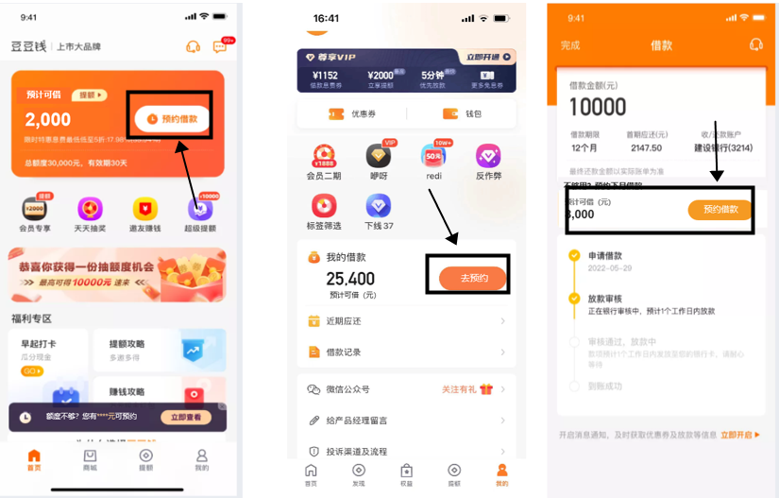
合同展示介绍 | 客户点击“立即预约”后，关闭弹窗展示阅读并同意协议弹窗，同意协议按钮倒计时5秒，5秒后可点击同意签署；预约借款的合同只做预览，正式合同是在放款前后生成。 客户点击同意签署按钮后，跳转至协议支付页面，用户可继续进行协议支付； |  | UI图： 新有额预约借款活动入口页面 |  | 如何取消预约借款 | 支持取消。用户在借款日前都可以操作取消预约借款； 路径：点击首页—预约借款，在列表页点击“取消”。 举例：若用户预约每月2号借款，则每个月的2号前都可以在页面取消。若在2号当天用户点击取消预约时会提示：“放款中无法取消预约”；
补充联系人 | 用户签署合同后需判断是否有足够的联系人信息及职业、行业及月收入信息。 若无相关信息，用户需补充2个联系人并填写职业、行业、月收入信息。 |  |  |  | 预约借款补资料入口及流程 | 每月用户借款日前三天，系统会判断用户的资料（身份证、人脸等）及用户的征信是否过期。 ①若过期了，则需进入豆豆钱首页、预约借款页补充资料/补签协议；若客户已经完成资料的补充后，系统就不再弹出补充协议的入口； ②若需要补充资料时，APP会给客户发送消息提醒；查看消息的路径：APP端-首页-右上角消息图标//APP端-我的-右上角消息图标； 补充页面点击“征信授权”即完成资料补充；若客户反馈未点击且无相关入口，坐席收集客户APP的截图和短信，发送运维工单处理；备注客户未点击征信授权；
协议支付后的首页状态 | 客户完成协议支付后，预约借款流程完成，此时判断用户是否已出额，首页展示不同状态。 若客户预约完成后未出额/出额成功：首页展示放款中页面； 若客户预约完成后授信被拒：首页展示被拒页面； 若客户预约流程中已出授信结果且被拒：客户可继续完成预约借款操作，回到首页后展示被拒页面； 若客户预约流程中离开APP，即不展示预约借款入口。离开后按正常授信流程展示页面状态； |  |  |  | 与之前的预约借款的区别 | 1、客户可以自己选择放款日； 2、可以有预约借款入口看到预约明细； 3、可以自主操作取消预约； 4、只要预约成功，会逐月给客户放款，直至把客户预约的总金额放满为止。
实际出额及借款后流程 | 若客户选择全部借出，则放款额度为客户授信额度（单笔最高5万元） 例：客户预约借款5万元，实际出额2万，则放款2万； 若客户选择全部借出：客户实际出额8万，则放款5万元；用户实际出额2万，则放款2万。 |  |  |  | 注意事项 | 当完成预约借款，APP会给客户发送消息提醒；查看消息的路径：APP端-首页-右上角消息图标//APP端-我的-右上角消息图标； 消息的标题：预约借款完成提醒； 消息的内容：您的预约借款已成功，预约金额为XX元，预约日为每月XX日，期数为XX期。
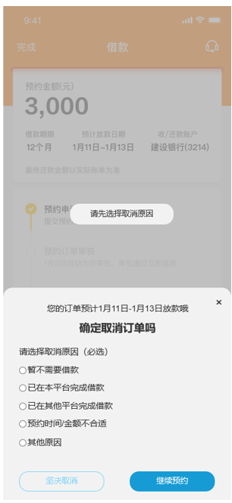
借款后流程 | 客户完成预约借款操作后，无论是否放款成功，均会储存客户本笔预约借款的新增银行卡、补充联系人、行业、职业、月收入、已完成的协议支付信息。 客户再次进入提现，可跳过已完成的部分操作。 |  | 取消订单页面
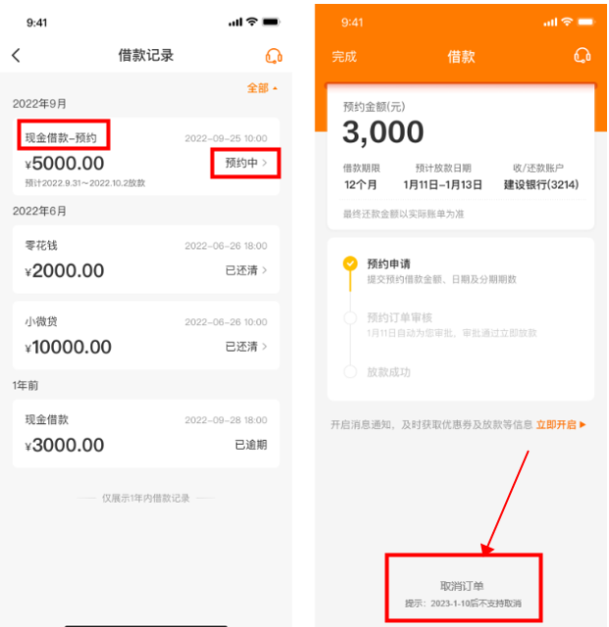
注意事项 | 1、客户实际放款金额以系统审批通过的为准；故会出现预约借款页面操作提现5万，实际放款仅3千元的情况。若客户对于放款金额不满，坐席可解释安抚，安抚无效客户要求本金清贷且在放款日3天内完成，坐席可按照《前线费免流程sop》处理； 2、凡通过参与该活动提现成功的用户订单页会展示：【预约借款提现】。查看路径：订单查询-查看详情-订单信息查看客户的“提现类型”-【预约借款提现】； 3、若已完成了预约借款，APP内会推送消息给到客户。 消息的标题：预约借款完成提醒。消息的内容：您的预约借款已成功，预约金额为XX元，期数为XX期。

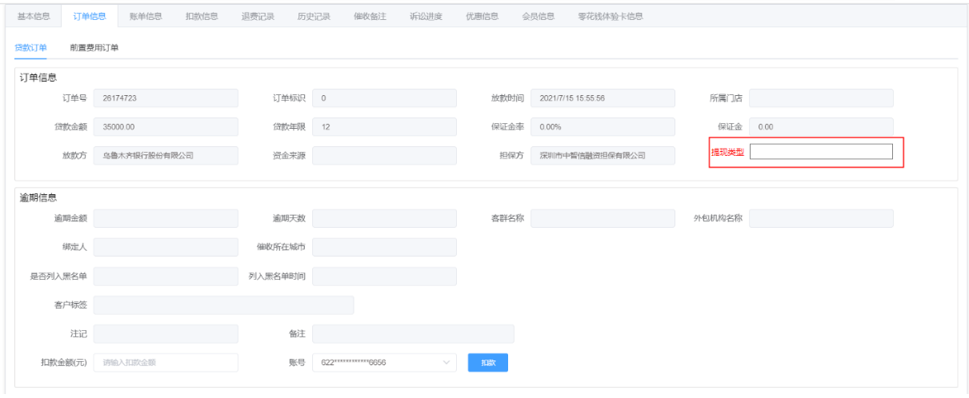

 |  |  | 预约借款页面选择预约金额 借款记录显示的预约页面

